신코
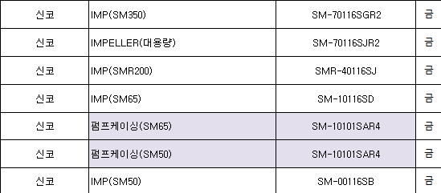
매 출 내 역 서

청 구 과 | 담 당 | 선 임 | 팀 장 | 실 장 | 대표이사 |  |  | 경 리 과 | 담 당 | 선 임 | 팀 장 | 실 장 | 대표이사

 | / | / | / | / | / |  |  |  | / | / | / | / | /

증 빙 첨 부 란

 |  |  |  |  |  |  |  |  |  |  |  |  |  |  | 인보이스 | BL날짜 | 환율 | 엔화금액 | 사형 | 금형 | 가공 | 스크랩(사형) | 스크랩(금형) | 계
 |  |  |  |  |  |  |  |  |  |  |  |  |  |  | DSM2601-SK01 | 2026-01-11 | 9.2389 | 17,657,434 | 112,211,457 | 14,931,839 | 31,599,668 | 4,139,064 | 253,238 | 163,135,266 | 163135266.98 | 163135266 | TRUE | SM350 |  | PUMP CASING | SM-70101SE (SN) | 3,344,399 | 541,216 | 3,885,615 | 8 | 26755192 | 4329728 | 31084920
 |  |  |  |  |  |  |  |  |  |  |  |  |  |  | DSM2601-SK02 | 2026-01-18 | 9.2652 | 17,789,689 | 137,323,938 | - | 25,472,111 | - | 2,028,977 | 164,825,026 | 164825026.52 | 164825026 | TRUE | SM350 |  | 이너프레임 | SM-701102SDR2 | 3,027,424 | 610,516 | 3,637,940 | 8 | 24219392 | 4884128 | 29103520
 |  |  |  |  |  |  |  |  |  |  |  |  |  |  | DSM2601-SK03 | 2026-01-25 | 9.2702 | 19,092,450 | 142,664,415 | 778,502 | 33,077,357 | 216,459 | 254,096 | 176,990,829 | 176990829.99 | 176990829 | TRUE | SM350 |  | 흡입카바 | SM-70102SBR (SM) | 1,511,911 | 414,644 | 1,926,555 | 8 | 12095288 | 3317152 | 15412440
 |  |  |  |  |  |  |  |  |  |  |  |  |  |  |  |  |  |  |  |  |  |  |  |  | 189789455.17 | 189789455 | TRUE | SM350 |  | 아웃프레임 | SM-701101SBR4 | 2,906,178 | 602,698 | 3,508,876 | 8 | 23249424 | 4821584 | 28071008
 |  |  |  |  |  |  |  |  |  |  |  |  |  |  |  |  |  |  |  |  |  |  |  |  | 0 | 0 | TRUE | SM350 |  | 토출카바 | SM-70150SHR2 | 2,917,616 | 498,881 | 3,416,497 | 8 | 23340928 | 3991048 | 27331976
 |  |  |  |  |  |  |  |  |  |  |  |  |  |  |  |  |  |  |  |  |  |  |  |  | 0 | 0 | TRUE | SM350 |  | 인듀셔 | SM-70115SBR4 | 309,105 | 84,454 | 393,559 | 8 | 2472840 | 675632 | 3148472
 |  |  |  |  |  |  |  |  |  |  |  |  |  |  |  |  |  |  |  |  |  |  |  |  | 0 | 0 | TRUE | SMR200 |  | 모터프레임 | SMR-401102SMR1 | 1,507,273 | 587,502 | 2,094,775 | 1 | 1507273 | 587502 | 2094775
 |  |  |  |  |  |  |  |  |  |  |  |  |  |  |  |  |  |  |  |  |  |  |  |  | 0 | 0 | TRUE | SMR200 |  | 펌프케이싱 | SMR-40101SLR1 | 993,263 | 498,009 | 1,491,272 | 1 | 993263 | 498009 | 1491272
 |  |  |  |  |  |  |  |  |  |  |  |  |  |  |  |  |  |  |  |  |  |  |  |  | 0 | 0 | TRUE | SMR200 |  | 후드변변체 | SMR-401901SC | 542,700 | 406,464 | 949,164 | 4 | 2170800 | 1625856 | 3796656
 |  |  |  |  |  |  |  |  |  |  |  |  |  |  |  |  |  |  |  |  |  |  |  |  | 0 | 0 | TRUE | SM65 |  | 모터프레임 | SM-101102SCR1 | 755,649 | 335,220 | 1,090,869 | 4 | 3022596 | 1340880 | 4363476
 |  | 세 금 계 산 서 확 인 필 |  |  |  |  |  |  |  |  |  |  |  | 2월마감 | DSM2601-SK04 | 2026-02-01 | 9.3289 | 20,344,248 | 138,418,146 | 12,201,066 | 38,484,587 | 278,076 | 407,580 | 189,789,455 | #REF! | #REF! | #REF! | SM65 |  | 가이드밴 | SM-10103SAR2 | 137,224 | 118,812 | 256,036 | 4 | 548896 | 475248 | 1024144
 |  | 사업자등록번호 |  |  |  | ― |  |  | ― |  |  |  |  |  |  |  |  |  |  |  |  |  |  |  | 0 | 0 | TRUE | SM65 |  | 토출카바 | SM-10150SBR1 | 226,135 | 97,855 | 323,990 | 4 | 904540 | 391420 | 1295960
 |  | 상 호 |  | 신코 |  |  |  | 코 드 |  |  |  |  |  |  |  |  |  |  |  |  |  |  |  | 504,951,121 |  | #REF! |  |  |  |  |  |  |  |  |  | 121280432 | 26938187 | 148218619 | 0.81825369052 | 0.18174630948
 |  | 공 급 가 액 |  | ₩504,951,121 |  |  |  | 부가세 |  |  |  |  |  |  |  |  |  |  |  |  |  |  |  |  |  | #REF! |  | SM350 | 금 | 임펠라 | SM-70116SGR2 | 840,492 | 335,342 | 1,175,834 | 8 | 6723936 | 2682736 | 9406672
 |  | 발 행 일 자 |  |  |  |  | 합 계 | ₩504,951,121 |  |  |  |  |  |  |  |  |  |  |  |  |  |  |  |  |  |  |  | SMR200 | 금 | 임펠라 | SMR-40116SJ | 265,831 | 284,545 | 550,376 | 1 | 265831 | 284545 | 550376
 |  |  |  |  |  |  |  |  |  |  |  |  |  |  |  |  |  |  |  |  |  |  |  |  |  |  |  | SM65 | 금 | 펌프케이싱 | SM-10101SAR4 | 492,016 | 238,365 | 730,381 | 4 | 1968064 | 953460 | 2921524
일 금 |  | 오억사백구십오만일천일백이십일 |  |  |  |  |  |  | 원정 | ₩504,951,121 |  |  |  |  |  |  |  |  |  |  |  |  |  |  |  |  |  | SM65 | 금 | 임펠라 | SM-10116SD | 147,734 | 163,521 | 311,255 | 4 | 590936 | 654084 | 1245020
지 출 사 유 |  |  | 물품대 |  |  |  |  |  | 참석인원 |  |  |  |  |  |  |  |  |  |  |  |  |  |  |  |  |  |  |  |  |  |  |  |  |  |  | 9548767 | 4574825 | 14123592 | 0.67608629589 | 0.32391370411
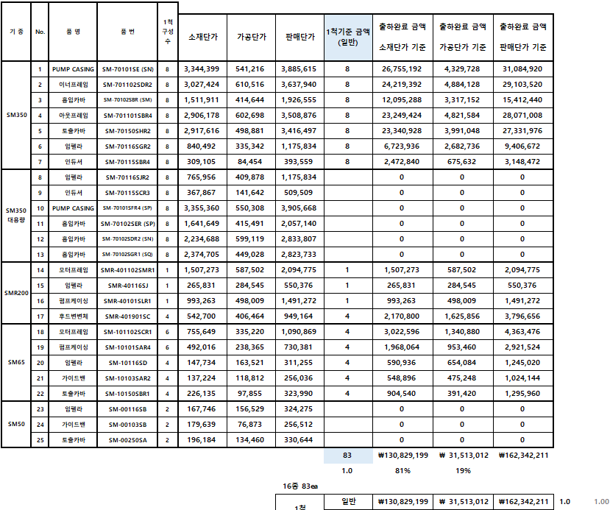
사 용 자 |  |  | 영업팀 파트 이수진 (인)
수 령 자 |  |  | (인) |  |  |  | 비 고 (일련번호)

 |  |  |  |  |  |  |  |  |  |  |  |  |  |  |  |  |  |  |  |  |  |  |  |  |  | #REF!
 |  |  |  |  |  |  |  |  |  |  |  |  |  |  |  |  |  |  |  |  |  |  |  |  |  | #REF!
 |  |  |  |  |  |  |  |  |  |  |  |  |  |  |  |  |  |  |  |  |  |  |  |  |  | #REF!

 |  |  |  |  |  |  |  |  |  |  |  |  |  |  |  |  |  |  |  |  |  |  |  |  |  | #REF!
 |  |  |  |  |  |  |  |  |  |  |  |  |  |  |  |  |  |  |  |  |  |  |  |  |  | #REF!
 |  |  |  |  |  |  |  |  |  |  |  |  |  |  |  |  |  |  |  |  |  |  |  |  |  | #REF!

Chart2
 | 증 빙 첨 부 란 | 증 빙 첨 부 란 | 증 빙 첨 부 란 | 증 빙 첨 부 란 | 증 빙 첨 부 란 | 증 빙 첨 부 란 | 증 빙 첨 부 란 | 증 빙 첨 부 란 | 증 빙 첨 부 란 | 증 빙 첨 부 란 | 증 빙 첨 부 란 | 증 빙 첨 부 란
 |  |  | 0 | 0 | 0 | 0 | 0 | 0 | 0
 |  |  | 0 | 0 | 0 | 0 | 0 | 0
 |  |  | 0 | 9 | 9 | 8.7625 | 8.8529 | 8.579
 |  |  | 0 | 10,855,290 | 12,227,374 | 19165174 | 9339379.52 | 12873460 | 64460677.52
 |  |  | 0 | 76,647,650 | 76,451,055 | 112534504 | 66373862 | 80695889 | 412702960
 |  |  | 0 | 556,083 | 6,245,740 | 20506534 | 1264438 | 7864780 | 36437575
 |  |  | 0 | 17,367,553 | 22,950,962 | 32965488 | 14652504 | 21880744 | 109817251
 |  |  | 0 | 0 | 95,130 | 1928311 | 389788 | 0 | 2413229
 |  |  | 0 | 0 | 349,146 | 0 | 0 | 0 | 349146
 |  |  | 0 | 94,571,286 | 106,092,033 | 167934837 | 82680592 | 110441413 | 561720161
 |  |  |  | 94,571,286 | 106,092,033 | 167934837.17 | 82680592.953 | 110441413.34 | 0 | 0 | 0 | 0
 |  |  |  | 94,571,286 | 106,092,033 | 167934837 | 82680592 | 110441413 | 0 | 0 | 0 | 0
 |  |  |  | 1 | 1 | 1 | 1 | 1 | 0 | 1 | 1 | 1

